Titel

Statistisches Amt
für Hamburg und Schleswig-Holstein

 | STATISTISCHE BERICHTE
 | Kennziffer: C I 8 - 5 j / 22 SH

Flächen der Obstanlagen
und Obstbaumbestände
 |  | in Schleswig-Holstein 2022

 | Herausgegeben am: 7. September 2022

Einführung Rechtsgrundl. (4)
Einführung
In der Zeit von Januar bis Juni 2022 wurde bundesweit eine allgemeine Erhebung über die Nutzung von Baumobstflächen bei Betrieben durchgeführt. Mit der Baumobstanbauerhebung werden Informationen über die Betriebs- und Anbaustrukturen des Baumobstanbaus gewonnen. Zudem dienen die Ergebnisse als Grundlage für die Berechnung der Baumobsternte (Ernteberichterstattung Baumobst).
Im Rahmen der Baumobstanbauerhebung 2022 sind alle Betriebe auskunftspflichtig, die mindestens 0,5 Hektar Obstfläche mit Baumobst als Hauptnutzung bewirtschaften. Dazu zählen auch Neuanpflanzungen,die zum Zeitpunkt der Befragung noch nicht ertragsfähig sind. Obstflächen mit einer Pflanzdichte von weniger als 100 Bäumen je Hektar, die nicht nachhaltig bewirtschaftet werden, sind nicht anzugeben.
Die Flächen der Obstbaubetriebe werden dort erfasst, wo der Betrieb seinen Sitz hat. Daher können entsprechende Flächen auch außerhalb Schleswig-Holsteins liegen (Betriebssitzprinzip).
Rechtsgrundlagen
Agrarstatistikgesetz (AgrStatG) in der jeweils geltenden Fassung
Bundesstatistikgesetz (BStatG) in der jeweils geltenden Fassung
Verordnung (EG) Nr. 543/2009 des Europäischen Parlaments und des Rates vom 18.06.2009 über die Statistik der pflanzlichen Erzeugung (ABI.L 167 vom 29.06.2009, S. 1)
Detailierte Ausführungen zu den Statistiken können den Qualitätsberichten entnommen werden, die unter www.destatis.de/Publikationen/Qualitätsberichte/ Land-Forstwirtschaft/Baumobstanbauerhebung veröffentlicht werden.
Ergebnisse
In Schleswig-Holstein wird auf einer Fläche von 506 Hektar (ha) Marktobst produziert, womit im Vergleich zur Vorerhebung 2017 eine Flächenreduzierung um 122 ha (- 19 Prozent) zu verzeichnen ist. Nahezu gleich geblieben ist die Anzahl der Betriebe mit Baumobstflächen: 2022 produzieren 72 Betriebe Baumobst, 2017 waren es 73 Betriebe.
Der Schwerpunkt der Obstproduktion liegt im Kreis Pinneberg. Hier werden 273 ha bewirtschaftet, dies entspricht 46 % der Gesamtfläche.
Mit 390 ha bildet die Produktion von Äpfeln den Schwerpunkt. Das ist verglichen mit 2017 (476 ha) ein Rückgang um gut 18 %. Innerhalb des Sortenspektrums ist die Sorte Elstar mit 211 059 Bäumen auf 93 ha die bedeutendste Sorte in Schleswig-Holstein. An zweiter Stelle folgt die Sorte Holsteiner Cox mit 68 894 Bäumen auf 38 ha. Weitere Apfelsorten mit bedeutenden Anbauflächen sind Wellant mit 35 ha und Breaburn mit 29 ha.
Süßkirschen sind die zweitwichtigste Obstart in Schleswig-Holstein. Auf einer Gesamtfläche von 60 ha wird das beliebte Steinobst produziert. Im Vergleich zu 2017 ist die Fläche um 6 ha reduziert worden.
Sauerkirschen werden auf nur noch 14 ha angebaut, womit sich die Fläche seit der letzten Erhebung um 23 ha reduzierte.

Diagramme (5)
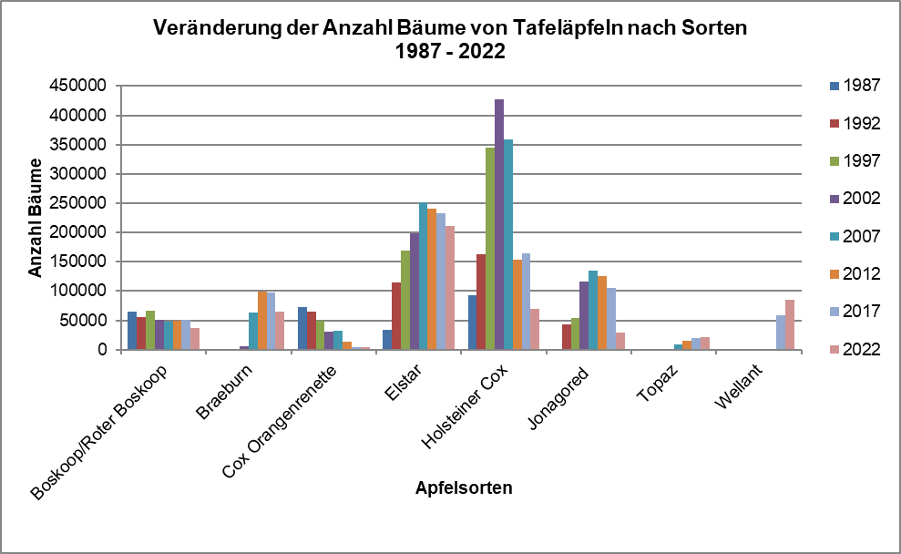
Anbauflächen von Tafeläpfeln nach Sorten 1987 – 2022
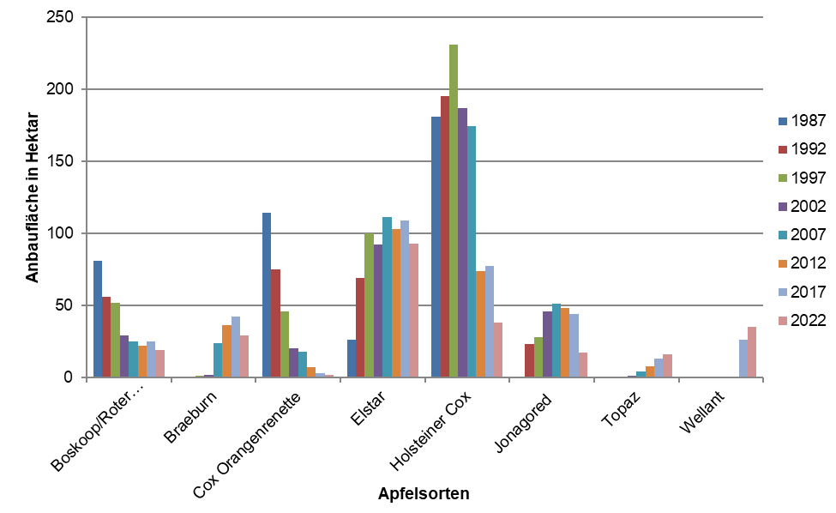

Anzahl der Bäume von Tafeläpfeln nach Sorten 1987 – 2022

